1. 概要
1. 概要

1-1. MDAによる標準ドキュメント生成について

3D都市モデル標準ドキュメント作成におけるリソースの一元化と自動化のため、モデル駆動型アーキテクチャ（Model Driven Architecture：以下、「MDA」と略す）の導入を行う。
MDAは、ソフトウェア開発手法の一種であり、実装方法に依存しないモデルから、実装となるプログラムを生成する仕組みである。
具体的にはクラス図画像の出力に利用しているEnterprise Architectのモデル情報をソース情報として、フリーのソフトウェアであるShapeChangeとMetanormaを導入することで、製品に付属するurfとuroのXSDと、標準製品仕様書を生成するフローとなる（同様に作業手順書も生成可能とする）。

表 1‑1 MDA導入の対応と利用するソフトウェア
対応 |  |  |  |  |  |  | 利用するソフトウェア ※1
UMLクラス図をアップデートしてクラス等の定義を入力するとともに、入力された情報を使って定義文書を作成する |  |  |  |  |  |  | Enterprise Architect
Enterprise Architectから、XSDを自動生成する |  |  |  |  |  |  | ShapeChange
Enterprise Architectから出力するUMLクラス図や定義文章と、標準文書に必要なその他の情報（画像やコードリスト等）を統合し、標準文書として整形し、PDF/HTML（※2）など必要な文書形式に出力する |  |  |  |  |  |  | Metanorma
 | ※1：各ソフトウェアの詳細については次章以降を参照
 | ※2：HTMLについては、UIの可用性を高めるビューラッパーを被せて表示可能とする
 |  |  | ビューラッパーについては本書では割愛する（参考文献参照）

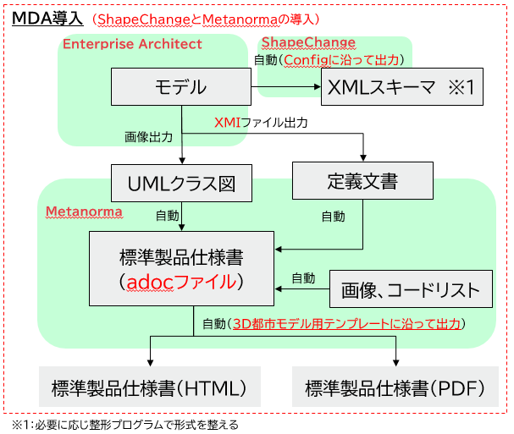
図 1‑1 標準製品仕様書のドキュメント生成のMDA導入フロー

1-2. 利用ソフトウェアと環境要件

本システムを構築するマシンのOSはWindows10又はWindows11とし（したがって64bitマシンとなる）、20～30G程度の利用可能なメモリは確保できるものとする。
 | ※MetanormaをインストールするマシンはWindows11が推奨されている。

また本システムを構成するソフトウェアは下記のとおりである。インストールするマシンはソフトウェアごとに分かれていてもかまわないが、ShapeChangeはEnterprise Architectの環境ファイルを読み込む必要があるため、Enterprise Architectと同じマシンに環境構築する必要がある。

表 1‑2 本システムを構成するソフトウェア
ソフトウェア |  |  |  |  | ライセンスの有無 | 備考
Enterprise Architect |  |  |  |  | 有 | Enterprise Architectは本プロジェクト開始以前から利用しているため、プロジェクトファイルは旧式のeapxである
ShapeChange |  |  |  |  | 無 | Ver3.1.0のJARファイルを利用する
Microsoft Office Excel |  |  |  |  | 有 | XSD整形プログラムのVBAを動かすために利用する
Metanorma |  |  |  |  | 無 | インストールマシンにadocの「sources」フォルダーを用意する

ライセンスが必要ないソフトウェアの環境要件は下記のとおりである。なお該当ソフトウェアに対するセキュリティソフト等のチェックは解除しておくことが推奨される。
 | ※ライセンスが必要なソフトウェアの要件は、ライセンス購入時の要件とする

表 1‑3 フリーソフトウェアの要件
ソフトウェア |  |  |  | 要件
ShapeChange |  |  |  | ・Javaの実行環境が構築されていること
 |  |  |  |  | → Ver3.1.0のJARファイルをキックするため、JRE11の環境を要件とする
 |  |  |  | ・各種ファイルの読み込みのため、インターネットにアクセス可能であること
Metanorma |  |  |  | ・16GB以上のメモリのマシンであること
 | ※環境構築に |  |  | ・各種ファイルの読み込みのため、インターネットにアクセス可能であること
 |  | ついては、 |  | ・開発インストールを行う（環境更新の便宜を図るため）
 |  | 4章参照 |  | ・Ruby環境が構築されていること（開発キットありのインストーラの利用を推奨）
 |  |  |  | ・Javaの実行環境が構築されていること（ShapeChangeに準じる想定）
 |  |  |  |  | → PDF出力の際、依存関係にあるJARファイルをキックするために必要となる

2. Enterprise Architectのオペレーション
2. Enterprise Architectのオペレーション

Enterprise Architect（以下、「EA」と略す）は、オーストラリアのSparxSystems社が開発・販売しているUMLモデリングツールである。
既存フローではEAをUMLクラス図の画像出力で用いていたため、標準製品仕様のためのプロジェクトファイルでは、一部定義が最新化されていない状態であったが、MDA導入に伴い最新化を行い、あわせてShapeChangeやMetanormaで利用できるよう、設定調整や定義文の追記を行った。
EAの使い方は「6.参考資料」に記載した公式サイトを参照できるため、ここでは3D都市モデルのMDA導入に伴うオペレーションのみを記載する。

2-1. プロジェクトファイルの構成

プロジェクトファイルのパッケージ構成は下記のとおりである。
他のパッケージに定義があるクラスを利用する場合は、参照して設定すること（「xs」や「gml」も同様）。

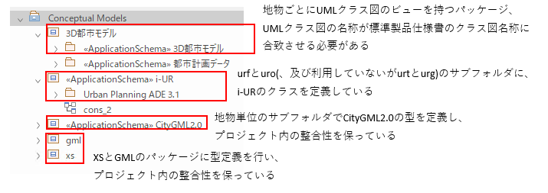
図 2‑1 EAのプロジェクトファイル構成

2-2. 3D都市モデルための編集オペレーション

EAの編集方法は公式ページがあるため省略し（「6.参考資料」を参照）、ここでは3D都市モデル特有のオペレーションについてのみ記載する。なお以下の例示で利用するバージョンは下記である。

図 2‑2 EAのバージョン

2-2-1. i-URパッケージのプロパティ設定

サブパッケージとなるurfとuroのプロパティにて、<<ApplicationSchema>>の設定を最新化する。

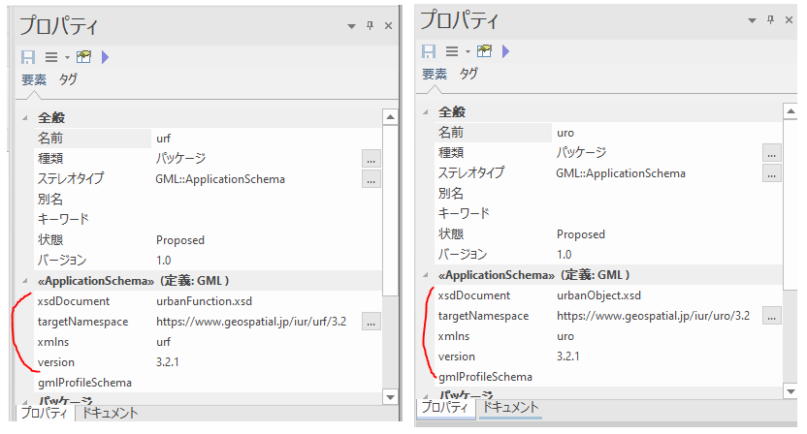
図 2‑2 i-URパッケージのプロパティ設定

2-2-2. GMLの設定

各地物に新しい要素を追加する場合、オブジェクトをGMLに設定する。

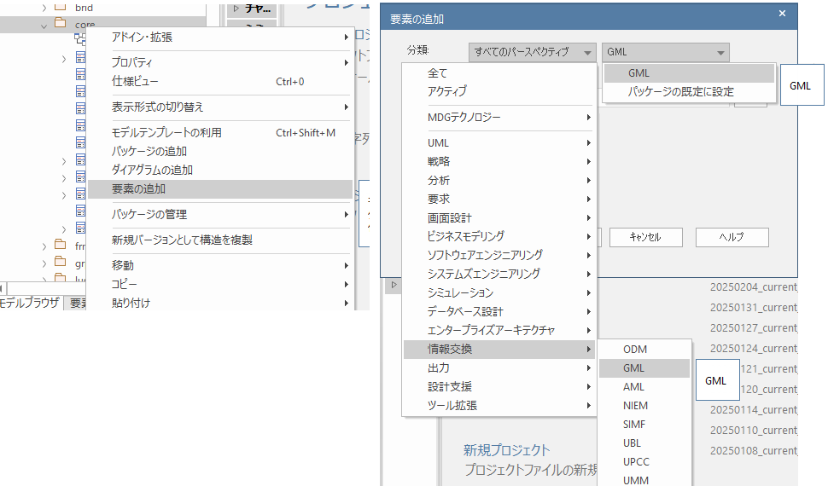
図 2‑3 GMLの設定１

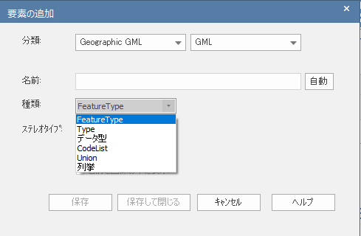
図 2‑4 GMLの設定2

関連役割のステレオタイプを設定する場合も、パースペクティブでＧＭＬを選ぶことで、ステレオタイプ：propertyを選ぶことが可能になる。

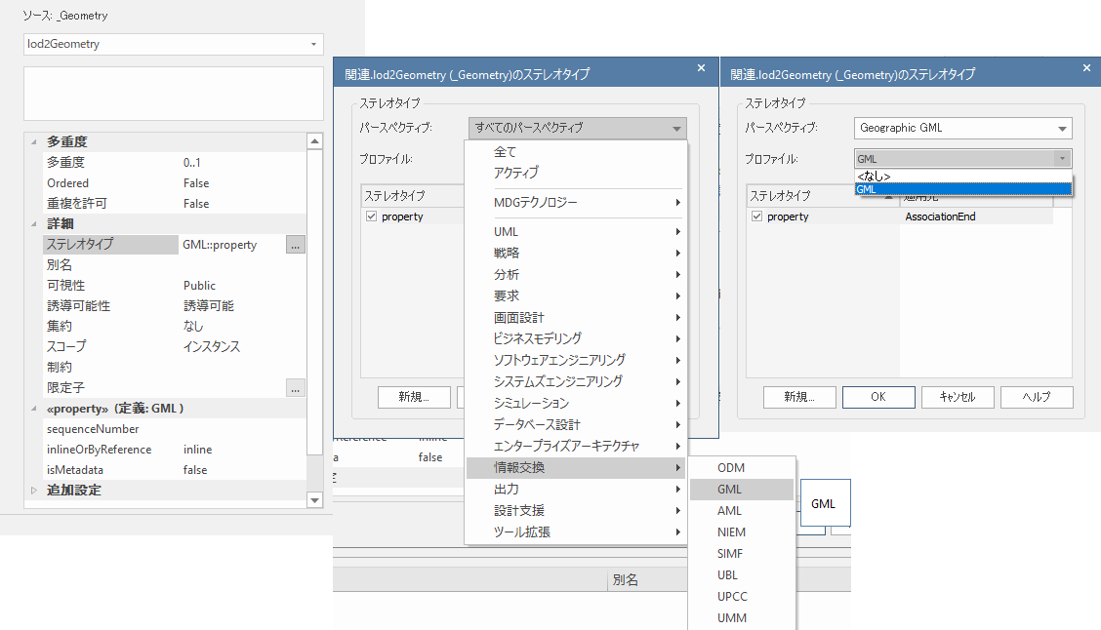
図 2‑5 GMLの設定3

2-2-3. 関連役割の順番設定

XSD出力する際の、関連役割の出力順（sequenceNumber）も、役割でGMLを設定することで可能となる。

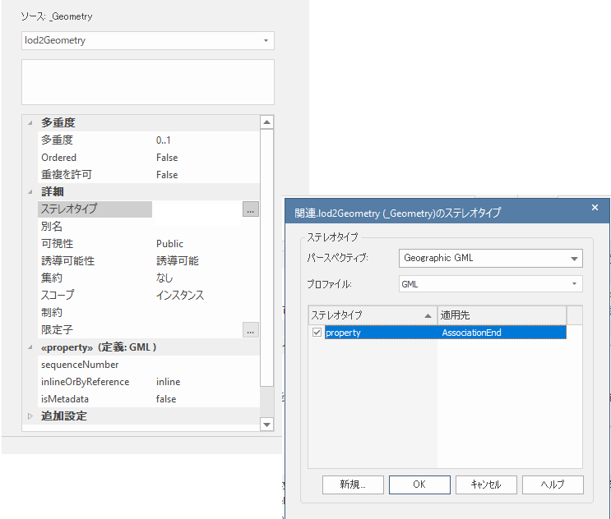 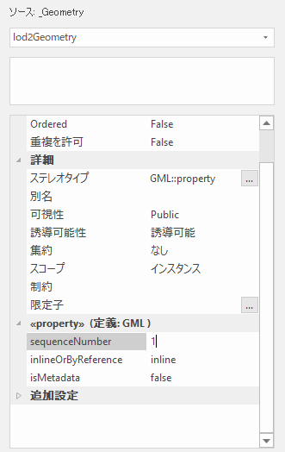
図 2‑6 関連役割の順番設定

2-2-4. Noteの記載

標準製品仕様書の応用スキーマ文章における、クラス、属性、関連役割の定義欄の説明文は、EAから出力するXMIにてセットされる。クラス、属性、関連役割の説明文は、EA上の各オブジェクトやコネクタオブジェクトのプロパティのNoteに記載する。記載する文法は、Metanormaコンテンツと同じくMetanormaADOCとする。文法は4章、または「6.参考資料」を参照のこと。
なお文末に改行コードがあると想定外の動きをすることがあるため留意すること。

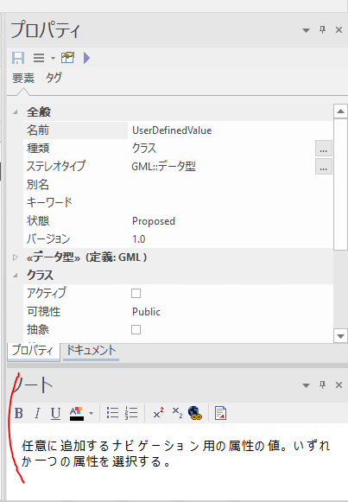
図 2‑7 EAのNote記載

2-3. qea変換のオペレーション

EAのプロジェクトファイル変換は下記の手順である。
 | 1. 「メインメニュー」の「プロジェクト」の「転送」から、「EAP/EAPXファイルの変換」を選択する。
 | 2. サブウインドウにて、インプットを元のプロジェクトファイル、出力を「QEAファイル」で任意の
 |  | 名前を設定し、転送する。
 | ユーザインタフェースは下図のとおりである。

図 2‑8 EAのプロジェクトファイル変換

なお変換したqeaファイルは、ShapeChangeのJARファイルと同一階層に配置するものとする。

2-4. XMIとUMLクラス図画像の出力オペレーション

EAのプロジェクトファイル変換は下記の手順である。
 | 1. 「メインメニュー」の「生成・入出力」の「出力」から、「その他の形式」を選択する。
 | 2. サブウインドウにて下記の出力設定を行い、出力ボタンを押下する。
 |  | ※ダイアグラムの画像フォーマットを、SVGとPNGのそれぞれを設定して、二回出力を行う。

表 2‑1 2-4. XMIとUMLクラス図画像の出力オペレーション
設定項目 |  |  | 設定内容
パッケージ |  |  | トップのパッケージを設定
ファイル名 |  |  | 出力XMIパスを設定する、
 |  |  | ファイル名は「plateau_all_packages_export.xmi」とする
出力形式 |  |  | UML2.2.1（XMI2.5.1） を選択する
オプション |  |  | UML2.2.1（XMI2.5.1）のデフォルト選択オプションに加え「ダイアグラムの画像を生成」を選択・ダイアグラムを出力する
 |  |  |  | ※デフォルト選択オプションは下記である
 |  |  |  |  | ダイアグラムを出力 / 整形して出力 / DTDの利用
ダイアグラムの画像フォーマット |  |  | SVG/PNG をそれぞれ選択

ユーザインタフェースは下図のとおりである。

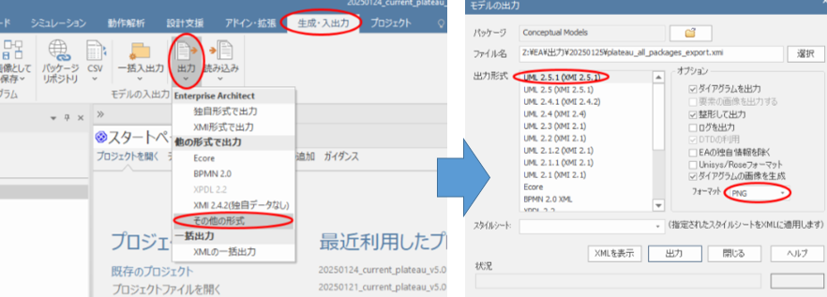
図 2‑9 EAのモデル・ダイアグラム画像出力

なお出力されたUMLクラス図の画像のファイル名は、EAが内部で管理しているIDである。
このためクラス図自体を作り替えなければ、クラス図の画像ファイル名に変更は生じない模様である。

Noteに記載した文字列はアスキーコード変換される場合があるので留意すること。

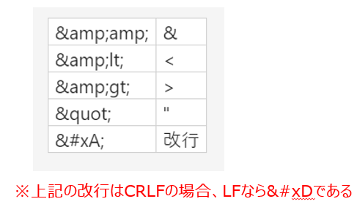
図 2‑10 アスキーコード変換例

3. ShapeChange出力とXSD整形
3. ShapeChange出力とXSD整形

ShapeChangeは、XML形式で記載されるConfig設定に沿って、概念モデルを符号化仕様に変換するフリーツールである（本開発時点のVerは3.1.0）。Javaで開発されており、実行ファイルはJRE11の環境で動くJARファイルである。


図 3‑1 ShapeChange出力のイメージ

環境構築は「6・参考資料」の公式サイトを参照のこと、ただし公式サイトは更新が滞っており、GitHubのサイトを参照に、Ver3.1.0にて構築すること。
またShapeChangeで出力したXSDは、現行の記載方法が合致しない点が発生するため、整形プログラムを別途開発することで対応した。整形プログラムはExcelVBAであり、仕様は技術レポートを参照のこと。

3-1. Configの修正について

XSD出力に当たり、ShapeChangeのConfigで修正が必要と思われる箇所は下記のとおりである。
なお地物に追加があった場合は、ヘッダや「PackageInfo」、「XmlNamespace」にも追加が必要であるが、既存の書き方に準じるため省略する。

表 3‑1 ShapeChangeのConfig作成
機能要素 |  |  | タグ |  | 修正
input |  |  | <parameter |  | AAAにソースとなるEAのプロジェクトファイル名を設定する
 |  |  |  | name="inputFile" |  | ※Ver3.1.0のJARファイルと同階層にプロジェクトファイルを
 |  |  |  | value="AAA.qea"/> |  |  | 配置する（qeaのファイルに変換済であること）
input |  |  | <parameter |  | BBBに「urf」または「uro」を設定
 |  |  |  | name="appSchemaName"
 |  |  |  | value="BBB"/>
targets |  |  | XsdMapEntry |  | 利用するXSやGMLの型が増え、かつShapeChangeが認識しない場合は、「Type」のEA上の定義を、それ以外のプロパティにXSDで出力したい型の定義を記載する
 | ※設定内容についてはShapeChange公式HPのConfig説明を参照のこと（「6.参考資料」を参照）

3-2. XSD出力のオペレーション

ShapeChangeによるXSD出力は下記の手順である。
 | 1. PowerShellを管理者モードで開き、カレントディレクトリをShapeChange のJARファイルのあるフォ
 |  | ルダーに変更する。
 | 2. 「java -jar ShapeChange-3.1.0.jar -Dfile.encoding=UTF-8 -c AAA」を実行する。AAAはConfigファイ
 |  | ルのパスであり、Config指定の出力先にXSDが出力される。

3-3. XSD整形のオペレーション

ExcelVBAによるXSD整形は下記の手順である。
 | 1. 対象xlsmファイルのワークシート「do」の表に、urf/uroの入出力XSD、及びuroのVerを小数点以下一
 |  | 位まで設定する。
 | 2. ワークシート「uro_add」に、uroで追加したい行を設定する。
 | 3. 「実行ボタン」を押下する。
 | ユーザインタフェースは下図のとおりである。

図 3‑2 ワークシート「do」

図 3‑3 ワークシート「uro_add」

4. adocの編集とMetamoraによるファイル生成
4. adocの編集とMetamoraによるファイル生成

Metanromaは、標準文書を作成・発行するため、主としてRubyで開発されたオープンソースのフレームワークであり、香港に拠点を置くRibose社によってメンテナンスされている。
Metanorma AsciiDoc形式（軽量マークアップ言語であるAsciiDocに一部拡張と制限を加えた言語、以下、「MetanormaADOC」と略す）で記述されたコンテンツから、指定されたスタイルで出力する。
またLutaMLという拡張機能のコマンドを利用することでXMIを取り込み、標準製品仕様書の応用スキーマ文書の自動レンダリングを可能とする（コードリストのXMLも同様に、LutaMLで取り込対応を行う）。

4-1. 環境構築

「bundle update」のコマンドで、Rubyのgemファイルをアップデートが可能であるので、開発インストールで対応する。標準インストールとの違いや、インストール方法は「6.参考資料」のMetanormaの公式サイトを参照のこと。

1）
下記Rubyの公式サイト（ |  |  |  |  | https://rubyinstaller.org/downloads/ |  |  | ）より、RubyのWindows向けでWITH
DEVKITのインストーラをDLして実行する（オプションはすべてデフォルトとする）。
完了画面にて、下記チェックボックスを選択して「Finish」ボタンを押下すると、コマンド画面が立ち上がってくるので、ENTERを押下する（レスポンスが遅いので留意する）。

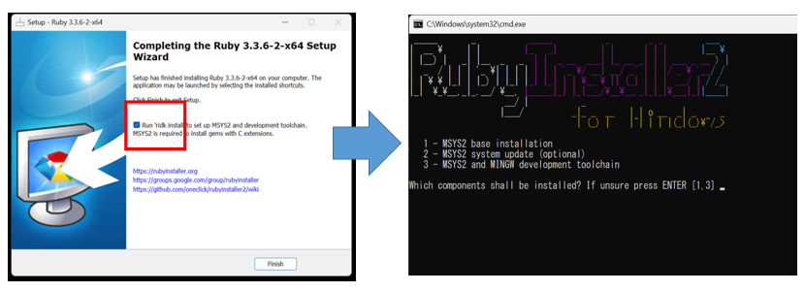
図 4‑1 Rubyのインストール

2）
上記画面が閉じたら、管理者モードでPowerShellを立ち上げ、「ruby –v」コマンドを実行する（インストールVerが確認できればインストールできている）。
そのまま「gem install metanorma-cli」にてメタノーマをインストールする。

図 4‑2 Metanormaのインストール

3）
PDF出力の機能を利用するため、Javaをインストールする（ShapeChangeと同じJRE11で動作検証済、基本インストーラをキックするだけです）。

4）
MetanormaADOCの編集はテキストエディターで可能であるが、Visual Studio Codeにて、下記の拡張機能を推奨する。

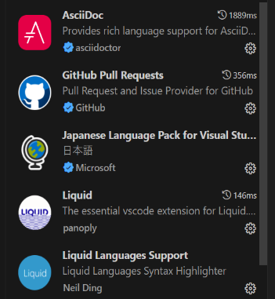
図 4‑3 Visual Studio Code のadoc編集の拡張機能

4-2. フォルダー構成について

標準製品仕様書と作業手順書のadocファイルその他ドキュメント一式は、下記のフォルダー・ファイル構成とする。
トップフォルダーには「sources」という名称を付与し、サブフォルダーとなるadocファイルを構造化して管理するフォルダーには、「sections」という名称を付与する。
なおコードリストについては、Metanormaがファイル生成を行う際、liquidファイルを通してadocファイルに取り込まれ、自動レンダリングされる仕組みである。

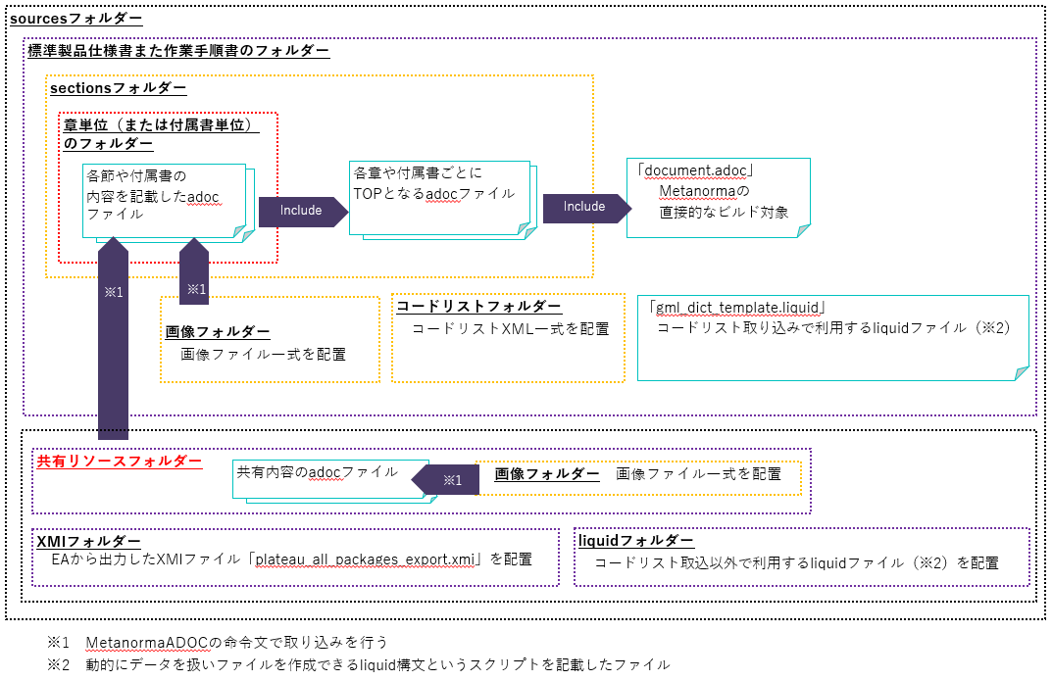
図 4‑4 adocファイルのインクルード構成

Metanormaがファイル生成する際、「sources」フォルダーと同階層にシステムファイルや利用ファイルが必要となる。
これらを格納するMetanormaコンテンツ用TOPフォルダーの格納対象は下記のとおりである。

表 4‑2 Metanormaコンテンツ用TOPフォルダーの格納対象（※1）
格納対象 |  |  |  | 種類 |  | 内容
sources |  |  |  | フォルダー |  | 標準製品仕様書と作業手順書のadocファイルその他ドキュメント一式を格納する
Gemfile |  |  |  | ファイル |  | Metanormaのgemファイル
README.adoc |  |  |  | ファイル |  | Metanorma plateauのリードミー
collection.yml |  |  |  | ファイル |  | Metanormaで用いられるYAML(※2)で書かれたシステムファイル
metanorma.yml |  |  |  | ファイル |  | Metanormaで用いられるYAML(※2)で書かれたシステムファイル
cover.html |  |  |  | ファイル |  | 表紙出力で利用するHTMLファイル
 | ※1：参照用フォルダー等、他にも格納物が想定されるが、直接開発内容と関係がないので記載を省略する
 | ※2：JSONと同様、構造化データを表現するデータ形式の一種
 |  |  | JSONと比べ、人の目での可読性を高めるルールを強いられる

4-3. adocファイルの修正について

MetanormaADOCの記載方法はadocに準じる、詳細は「6.参考文献」を参照のこと、ここではよく使う記載のみを取り上げる。

4-3-1. document.adocとinclude

Metanormaで生成対象として指定するのは、トップファイルの「document.adoc」である。
ドキュメントのタイトル（レベル0セクション）の下にドキュメントの属性（発行日・筆者名・タイトル・サブタイトル・出力方法など）を指定することでこの文章全体の情報を記述できる。これらの属性はいずれも変換されるか非表示になる。

図 4‑5 documentの属性情報

「document.adoc」に各章や付属書のadocをincludeする。これにより章や節の単位で構造化する。

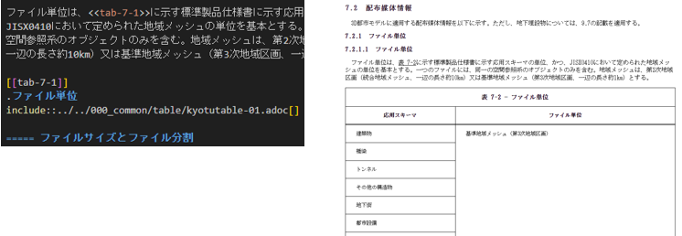
図 4‑6 include

4-3-2. タイトルと表、改行と箇条書き

ドキュメントのタイトルや各章節のタイトルは＝をつかって表現する。
＝の数を増やすごとにセクションのレベルを深くすることができる。
各章節の採番はmetanormaで自動的に採番してくれるので書く必要はない。

図 4‑7 タイトルの記述

テーブルを作成するには「｜」を仕切りにした文字を上下「|===」で囲うことで認識する。「|===」を入れ忘れると文書レイアウトが崩れるので留意すること。
テーブル記述の直前行に「.〇〇」を入れると表タイトルとして認識する。
テーブルの頭に[ ]で属性を付与することでテーブルの見せ方（セル幅の指定、テーブルの大きさなど）を指定できる。
ヘッダーにしたい部分とそれ以降との間に空白行を1行入れることでヘッダー認識するほか、個別に「｜」の前に「ｈ」を入れることでもヘッダー認識する。
テーブル内に画像を入れたい場合は「｜」の前に「a」を指定することでセル内にadoc構文を記述できる。
文字配置の変更や結合することができ、文字配置は「<」「^」「>」、結合をしたい場合は「n+」（縦指定はさらにピリオドをつける 例：.2+ .^）をそれぞれ「｜」の前に記述する。セルの数がずれると表が崩壊する。
これらは個別に「｜」の前に記述以外にも属性の中で一括指定もできる。一括と個別を組み合わせすることでより自由なレイアウトデザインをすることが可能。

図 4‑8 表の記述

改行は「 +」を記載してから改行コードとなる。

図 4‑9 改行

箇条書き（リスト）は、番号有と無、両方定義可能である。

図 4‑10 adocのリスト

図表をはさんで箇条書きを続けたいときは、行と行の間に「 +」を記載する。

4-3-3. 画像、内部リンク

画像ファイルを図として取込可能である、なお[]の中にピクセル数を入れて、サイズを指定可能である。
 | ※image文の直上に「.」を先頭にした文章をつけると図のタイトルになる。
 |  | 箇条書き（リスト）は「. 」で半角ブランクが入るので違いに留意のこと。

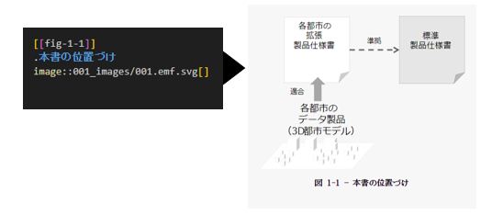
図 4‑11 画像取り込み

内部リンクを張ることが可能である（同様に外部リンクも可能）。
なお[.source]<<外部リンク>>で、出典：外部リンクの出力となる。

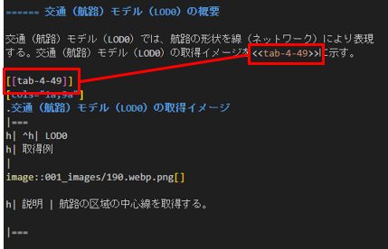
図 4‑12 内部リンク

4-3-4. 特殊なスタイル

アンダーバーで括った文字列は斜体となる。
 | ※アンダーバーをリテラル認識させたいときは「\」を前に配置する。

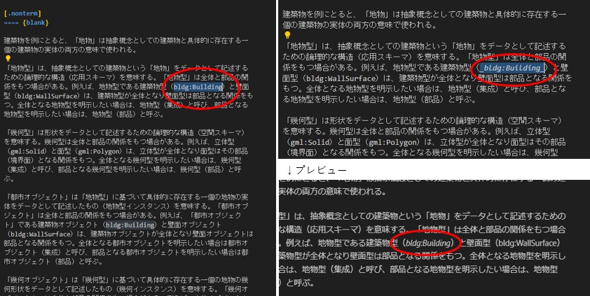
図 4‑13 文字列の斜体

[.underline]##○○## の○○の部分はアンダーラインがひかれる。
なお、🄬 or ® は(R) と書くことで書式を統一するものとする。
[○○]をリテラル認識させたいときは、[○○]を「``」でかこう。

4-3-5. 注記、特殊なページ

注記は下記のとおり記載する。

図 4‑14 注記

参照有の注は下記のとおりである、IDはビルド対象のファイル内で一意とする。

図 4‑15 参照有の注

引用規格、用語定義、参考文献は下記のとおりである。

図 4‑16 引用規格

図 4‑17 用語定義

図 4‑18 参考文献

4-4. LutaMLの利用

応用スキーマ文書とコードリストの表はLutaMLという拡張コマンドを利用する、記載方法は下記の通りである。

表 4‑3 応用スキーマ文書のレンダリングとパラメータ
PT |  | コマンド |  |  |  |  |  |  | パラメータ内容
1 |  | lutaml_klass_table:: ../../sources/xmi/plateau_all_packages_export.xmi |  |  |  |  |  |  | ・AAAは「接頭辞::クラス名」で指定する
 |  | [name="AAA", template="/path/to/templates/_my_klass_table.liquid"]
 |  |  |  |  |  |  |  |  | ※その他の指定は固定とする
2 |  | lutaml_klass_table:: ../../sources/xmi/plateau_all_packages_export.xmi |  |  |  |  |  |  | ・BBBで接頭辞を指定する
 |  | [package="BBB", name="CCC", |  |  |  |  |  |  | ・CCCでクラス名を指定する
 |  | template="/path/to/templates/_my_klass_table.liquid"] |  |  |  |  |  |  | ※その他の指定は固定とする
 | ※上記PT1、PT2、いずれでも対応可能である。
 |  | なおPT3としてモデル内のパスで指定する方法もあるが、パスが煩雑なので利用しないものとする。

表 4‑4 コードリストのレンダリング
コマンド |  |  |  |  |  |  |  | パラメータ内容
lutaml_gml_dictionary::DDD[template="gml_dict_template.liquid", context=dict] |  |  |  |  |  |  |  | ・DDDは描画したいコードリストXMLファイルの相対パスとする
 |  |  |  |  |  |  |  | ※その他の指定は固定とする

4-5. OGC ModSpecの利用

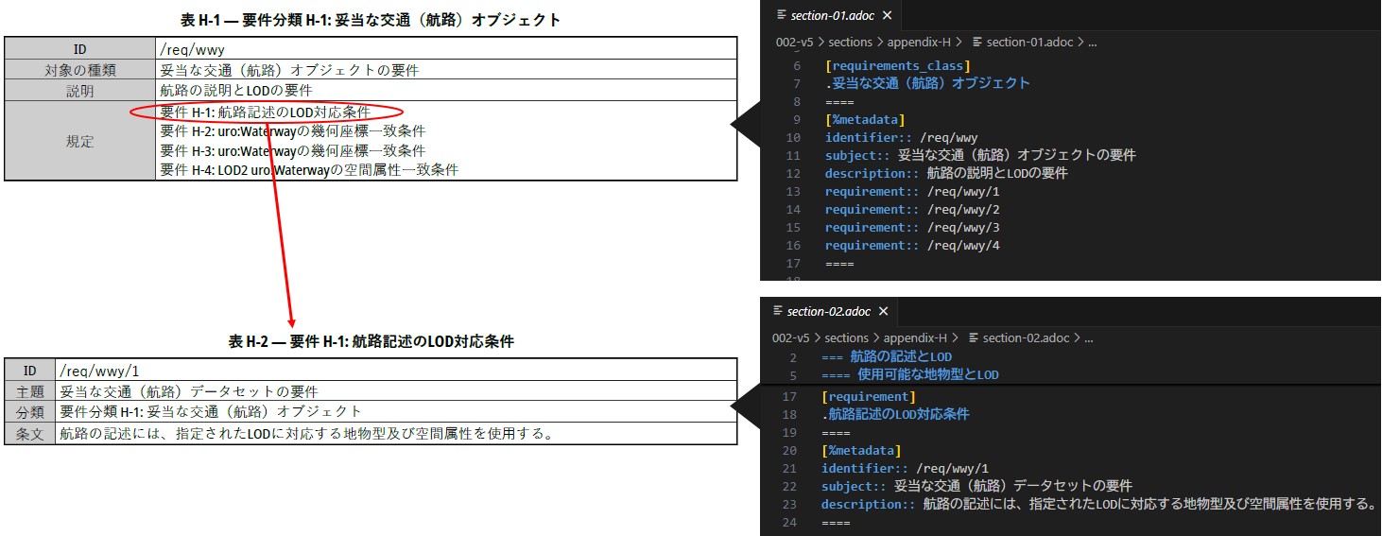
図 4‑19 ModSpecの構成

またOGC ModSpecの英語列表示は、下記のとおり日本語に置換する。
定義は「sources/002-v5/config/ plateau_i18n-ja.yaml」にて定義する。

表 4‑5 OGC ModSpec列表示の日本語置換
英語の列表示 |  |  |  |  |  |  | 置換する日本語
requirement |  |  |  |  |  |  | 要件
recommendation |  |  |  |  |  |  | 推奨
permission |  |  |  |  |  |  | 許可
obligation |  |  |  |  |  |  | 義務
subject |  |  |  |  |  |  | 主題
inherits |  |  |  |  |  |  | 継承
recommendationtest |  |  |  |  |  |  | 推奨検証
requirementtest |  |  |  |  |  |  | 要件検証
permissiontest |  |  |  |  |  |  | 許可検証
recommendationclass |  |  |  |  |  |  | 推奨分類
requirementclass |  |  |  |  |  |  | 要件分類
permissionclass |  |  |  |  |  |  | 許可分類
abstracttest |  |  |  |  |  |  | 抽象検証
conformanceclass |  |  |  |  |  |  | 適合分類
conformancetest |  |  |  |  |  |  | 適合性検証
targettype |  |  |  |  |  |  | 対象の種類
target |  |  |  |  |  |  | 対象
testpurpose |  |  |  |  |  |  | 検証目的
testmethod |  |  |  |  |  |  | 検証方法
dependency |  |  |  |  |  |  | 前提条件
indirectdependency |  |  |  |  |  |  | 間接的な前提条件
identifier |  |  |  |  |  |  | ID
included_in |  |  |  |  |  |  | 分類
statement |  |  |  |  |  |  | 条文
description |  |  |  |  |  |  | 説明
guidance |  |  |  |  |  |  | ガイダンス
implements |  |  |  |  |  |  | 実装
provision |  |  |  |  |  |  | 規定

4-6. ファイル生成のオペレーション

Metanormaによるドキュメント生成は下記の手順である。
 | 1. PowerShellを管理者モードで開き、カレントディレクトリを、「Metanormaコンテンツ用TOPフォル
 |  |  | ダー」に変更する。
 | 2. カレントディレクトリから「Gemfile.lock」を削除する。
 | 3. 「bundle install」と「bundle update」を実行する。
 | 4. 下記のとおりコマンドを実行する。

表 4‑6 Metanormaによるドキュメントコマンド
生成対象 |  |  |  | コマンド |  |  |  |  | 出力先
標準製品仕様書 |  |  |  | bundle exec metanorma sources/001-v5/document.adoc |  |  |  |  | 001-v5
作業手順書 |  |  |  | bundle exec metanorma sources/002-v5/document.adoc |  |  |  |  | 002-v5
標準製品仕様書と 作業手順書 |  |  |  | bundle exec metanorma site generate --agree-to-terms |  |  |  |  | Metanormaコンテンツ用TOPフォルダー直下に出力フォルダーを生成

4-7. 付属作業について

国土交通省都市局様からご要望があったため、PDF出力に際しては表紙のみ現行版に手動で差し替える。
AcrobatPro等を用いて、表紙ページのみ差し替えるものとする。

拡張製品仕様書のテンプレートを作成するため、Acrobat等を用いてPDFをWord出力する。AcrobatとWordのバージョンの組み合わせによってはレイアウトが崩れることもあるので留意する。
※AcrobatPro2024（64Bit）とOffice365のWordバージョン2308で出力に成功したが、大きな画像の
破損や表ヘッダーの崩れ、目次構成がずれる現象が発生した。
出力設定は下図で実施した。

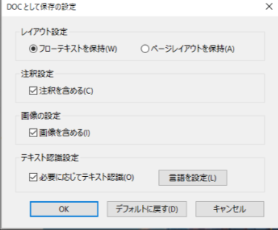
図 4 20 AcrobatのWord出力設定例

HTMLビューアについては本書では割愛するが、出力後、下記2点の追加作業は行った。

1) |  | CSSの変更
サイドバーの色を変更する
「.style_browserBar」の「background-color」を、標準製品仕様書は「#00bebe」、標準作業手順書は「#d8b5dd」に変更、さらに「.style_browserBar」の「.style_browserBarTitle」の「h1」にて、「color」を「#fff」に変更する。

2) |  | リンク集を追加
「index.html」にて、「head」に下記のスタイルを追加する。

 |  | <style>
 |  | #resources{
 |  | padding-bottom: 20px !important;
 |  | }

 |  | .plateau_link a{
 |  | margin-right:15px;
 |  | font-weight: 400;
 |  | font-size: 16px;
 |  | overflow: hidden;
 |  | text-overflow: ellipsis;
 |  | text-decoration: none;

 |  | }
 |  | .plateau_link a,a:hover,a:visited{
 |  | color: #0054b6;
 |  | }
 |  | .plateau_link a:hover{
 |  | text-decoration: underline;
 |  | }
 |  | </style>

さらに、</body>タグの直上に、下記を追加する。

※標準製品仕様書の場合
<div class="plateau_link"><div>■3D 都市モデル 関係リンク</div><div><a href=https://www.mlit.go.jp/plateau/ target="_blank" rel="noopener noreferrer">Project PLATEAU</a><a href=https://www.geospatial.jp/iur/ target="_blank" rel="noopener noreferrer">i-UR符号化仕様及びコードリスト</a><a href=http://schemas.opengis.net/citygml/ target="_blank" rel="noopener noreferrer">CityGML符号化仕様</a><br><a href=https://www.mlit.go.jp/plateaudocument02/ target="_blank" rel="noopener noreferrer">3D都市モデル標準作業手順書[HTML形式]</a><a href=https://www.mlit.go.jp/plateau/file/libraries/doc/plateau_doc_0001_ver05.pdf target="_blank" rel="noopener noreferrer">3D都市モデル標準製品仕様書[PDF形式]</a><a href=https://www.mlit.go.jp/plateau/file/libraries/doc/template.zip target="_blank" rel="noopener noreferrer">3D都市モデル拡張製品仕様書テンプレート[ZIP形式]</a></div></div>

※標準作業手順書の場合
<div class="plateau_link"><div>■3D 都市モデル 関係リンク</div><div><a href="https://www.mlit.go.jp/plateau/" target="_blank" rel="noopener noreferrer">Project PLATEAU</a><a href="https://www.geospatial.jp/iur/" target="_blank" rel="noopener noreferrer">i-UR符号化仕様及びコードリスト</a><a href="http://schemas.opengis.net/citygml/" target="_blank" rel="noopener noreferrer">CityGML符号化仕様</a><br><a href="https://www.mlit.go.jp/plateaudocument/" target="_blank" rel="noopener noreferrer">3D都市モデル標準製品仕様書[HTML形式]</a><a href="https://www.mlit.go.jp/plateau/file/libraries/doc/plateau_doc_0002_ver05.pdf" target="_blank" rel="noopener noreferrer">3D都市モデル標準作業手順書[PDF形式]</a><a href="https://www.mlit.go.jp/plateau/file/libraries/doc/template.zip" target="_blank" rel="noopener noreferrer">3D都市モデル拡張製品仕様書テンプレート[ZIP形式]</a></div></div>

5. 入出力ファイルとシステム全体のデータフロー
5. 入出力ファイルとシステム全体のデータフロー

EA、ShapeChange、Metanorma各機能のデータ（ファイル）のフロー図は下記のとおりである。
 | ※HTMLのビューラッパーや手動作業は省略している

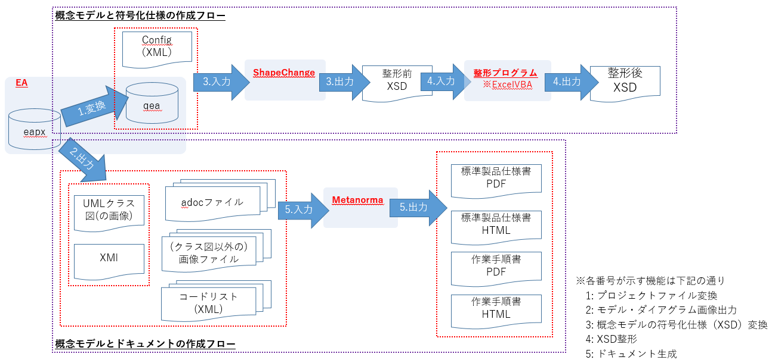
図 5‑1 データフロー

